상품제안서
에코디자인 재생펠트 펜트레이-[일시품절] | 상품코드: F23271

 |  |  |  |  |  |  | 02-412-0044 | www.easy1.co.kr
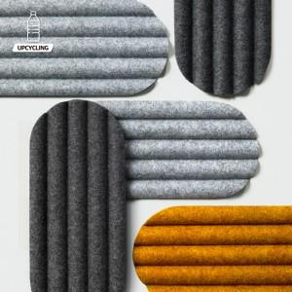

【상세/제작정보】 | 제판제작/도료조색비(흰색/검은색 제외)/패드인쇄 등 인쇄 별도문의

【인쇄/포장옵션】 | 실크 / 포장불가능

【공급단가】 | 수량 | 500~ | 1,000~ | 3,000~ | 5,000~ | 10,000~
*VAT별도 | 단가 | 18,000원 | 17,400원 | 16,800원 | 16,200원 | 15,600원

【상품 URL】 | https://dev.easy1.co.kr:443/src/goods_detail.php?gdno=23271

